Erläuterungen
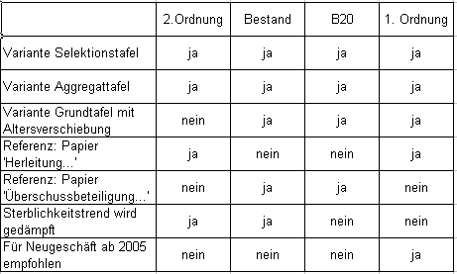
SOLUTIONS FOR LIFE
L
Sterbetafel DAV 2004 R

Sterbewahrscheinlichkeiten
Version 2.0, in der Grundtafeln mit Altersverschiebung für die Sterbetafeln Bestand und B20 ergänzt wurden.
09/2004

Mit diesem EXCEL-Programm können Sterbewahrscheinlichkeiten gemäß der Sterbetafel DAV 2004 R bestimmt werden. Im Blatt q(x,t) sind dazu in den Feldern B3 bis B6 die Parameter Policenbeginnjahr, Eintrittsalter, Aufschubdauer und Geschlecht einzugeben. Die Sterbewahrscheinlichkeiten gemäß DAV 2004 R werden dann im Blatt q(x,t) in den Zeilen 19ff der Spalten C bis K ausgegeben. Die Berechnung der Sterbewahrscheinlichkeiten basiert auf den Bestandteilen der Sterbetafel DAV 2004 R, die in den weiteren Blättern
- Basistafeln
- Trends
- Selektionsfaktoren
- Gewichte
- Grundtafeln
- Altersverschiebungen
enthalten sind. Jede der Spalten C bis K enthält Sterbewahrscheinlichkeiten gemäß einer der insgesamt elf verschiedenen Varianten der DAV 2004 R. Diese elf Varianten ergeben sich dadurch, dass es die vier Sterbetafeln 2. Ordnung, Bestand, B20 und 1. Ordnung jeweils in den Varianten Selektionstafel und Aggregattafel gibt und die für Neugeschäft ab dem Jahr 2005 empfohlene Sterbetafel 1. Ordnung sowie die Sterbetafeln Bestand und B20 zusätzlich noch in der Variante Grundtafel mit Altersverschiebung.
Die Sterbetafeln 2. Ordnung und 1. Ordnung sind in dem Papier 'Herleitung der DAV-Sterbetafel 2004 R für Rentenversicherungen' beschrieben. Die Sterbetafeln 'Bestand' und
'B20' sind in dem Papier 'Überschussbeteiligung und Reservierung von Rentenversicherungen des Bestandes' beschrieben. Bei den Sterbetafeln 2. Ordnung und Bestand wird der Sterblichkeitstrend gedämpft. Deshalb hängen die Sterbewahrscheinlichkeiten der Sterbetafeln 2. Ordnung und Bestand von den Parametern T_1 und T_2 der Trenddämpfung ab, welche in den Feldern B8 und B9 des Blatts q(x,t) mit den Mindestwerten T_1 = 5 und T_2 = 10 belegt sind. Die Grundtafel mit Altersverschiebung zur Sterbetafel Bestand wurde für T_1 = 5 und T_2 = 10 bestimmt.
Die folgende Tabelle enthält eine Übersicht einiger Charakteristika der Sterbetafeln 2. Ordnung, Bestand, B20 und 1. Ordnung:

